情報共有システム利用業務帳票類一覧表(記入例）
記入例
情報共有システム利用業務帳票 一覧表 |  |  |  |  |  |  |  | 参考様式

電子成果品例
業務番号 |  | R6道改第〇号測の1 |  |  | 業務名 |  | 測量設計委託業務
No. | フォルダ名 | サブフォルダ名 |  | ファイル名 | ファイル種類 | 発議日 | 内容 | 受注者 チェック | 発注者 チェック
 | 第1階層 | 第2階層 | 第3階層
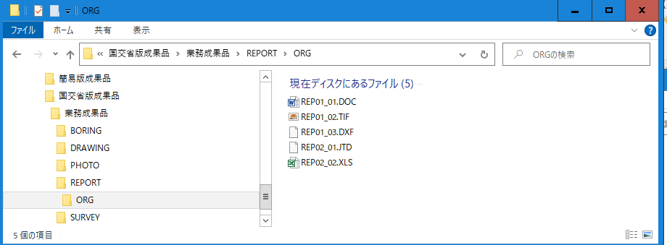
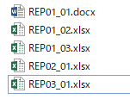
1 | REPORT | ORG |  | REP01_01 | Word | R6.○.○ | 業務打合せ簿 | ○ | ○
2 | REPORT | ORG |  | REP01_02 | Excel | 同上 | 同上添付書類 | ○ | ○
3 | REPORT | ORG |  | REP01_03 | Excel | 同上 | 同上添付書類 | ○ | ○
4 | REPORT | ORG |  | REP02_01 | Excel | R6.○.○ | 工程表 | ○ | ○
5 | REPORT | ORG |  | REP03_01 | Excel | R6.○.○ | 打合せ記録簿 | ○ | ○

ﾌｫﾙﾀﾞ（第1階層）
サブフォルダ（第2階層）

情報共有システムのワークフロー機能を用いて決裁処理した業務帳票類
について、各ファイル毎の内容（ファイル名、内容等）を一覧表に記載すること。

※作成例は参考様式であり、REPORT（報告書）フォルダ内のファイル名と帳票の内容を必須項目とする。

 |  |  |  |  |  |  |  |  |  | ファイル種類 | 発議事項

 |  |  |  |  |  |  |  |  |  | PDF | 協議
 |  |  |  |  |  |  |  |  |  | Word | 通知
 |  |  |  |  |  |  |  |  |  | Excel | 承諾
 |  |  |  |  |  |  |  |  |  | ｓｆｃ | 報告
 |  |  |  |  |  |  |  |  |  | TIFF | 提出
 |  |  |  |  |  |  |  |  |  | JDT | その他

